상품제안서
키친필 프리미엄 파스타볼 1p | 상품코드: S36922

 |  |  |  |  |  |  | 02-713-8555 | www.synergygift.co.kr
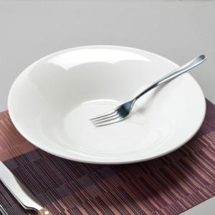

【상세/제작정보】

【인쇄/포장옵션】 | 스티커 / 포장불가능

【공급단가】 | 수량 | 50~ | 100~ | 500~ | 1,000~ | 2,000~
*VAT별도 | 단가 | 13,770원 | 13,260원 | 12,750원 | 12,240원 | 11,930원

【상품 URL】 | https://www.synergygift.co.kr:443/src/goods_detail.php?gdno=36922

